Pivot Table
Effect of decreasing number of pollinators per target group
 |  | Volkstuin / hobby tuinier

Visualization
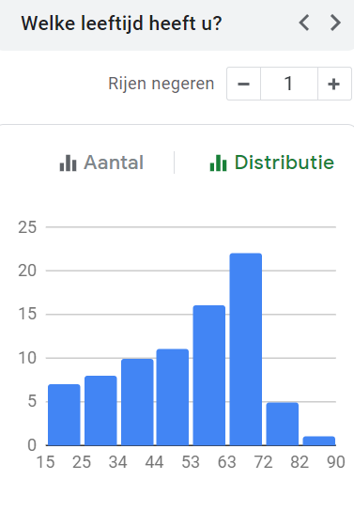
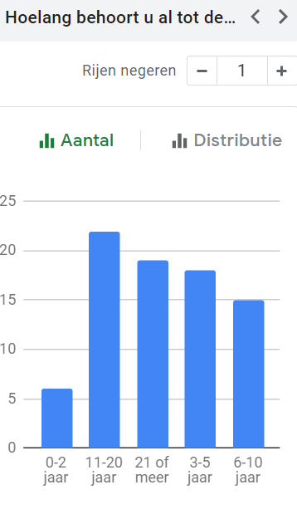
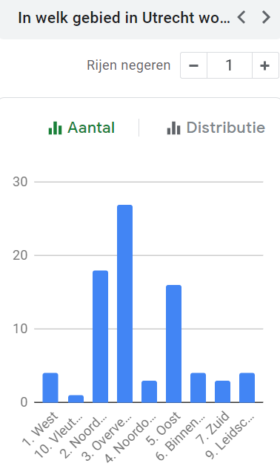
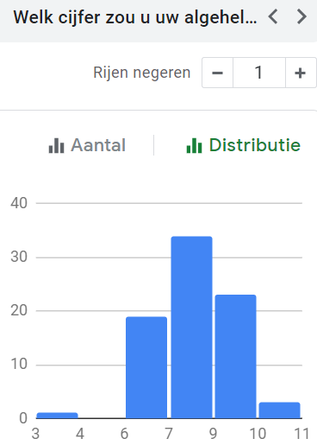
Effect of pollinator decline on quality of life

Statistical Analysis
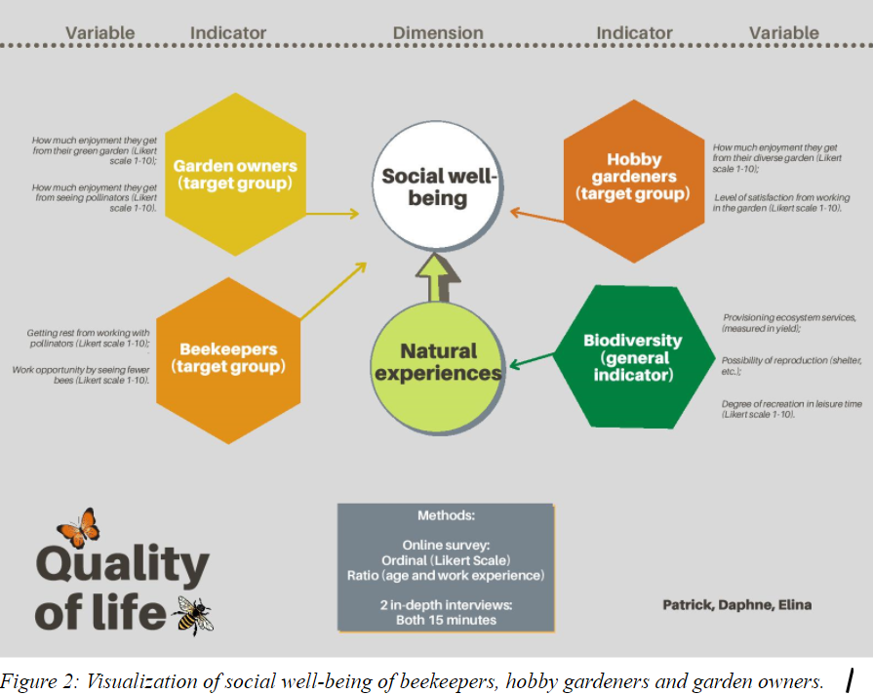
Choosing a statistical method depends on the type of variables used in this qualitative research; which are ordinal variables.

A t-test is a type of inferential statistic used to determine if there is a significant difference between the means of two groups, which may be related in certain features. For HA1 a left-tailed one-sample t-test has been used, this should be used when the population parameter is suspected to be less than a particular value. A one-sample t-test is used to test hypotheses about an unknown population mean μ. It is used instead of the one-sample t-test at times when the population standard deviation σ is unknown. Here, one-sample indicates that a single sample is analyzed to draw inferences about a single population.

Setting an alpha / α=0.05 significance level means that when an observed sample statistic has less than or equal to 5% chance of occurring the null hypothesis is true and therefore should be rejected. In a left-tailed test, μ0 denotes the minimum hypothesized value of the population mean under the null hypothesis. The hypotheses of a left-tailed t-test for a population mean μ are:
H0 : μ≥μ0
HA1 : μ<μ0

A Chi-squared test is used to test HA2. The Chi-Square Goodness of Fit Test uses the sample data of a categorical variable to test hypotheses about the proportions of a population distribution. Specifically, the test determines how well the observed sample proportions fit the population proportions predicted by the null hypothesis. A null hypothesis of no preference is used to determine whether there are any preferences among the measurement categories, or whether the proportions differ from one category to the next. In these cases, H0 predicts that the population is divided equally across all categories. A chi-square test is widely used to analyze crosstabs. Because no assumptions are made about means or about the population, this is a parameter-free test.

The Chi-Square Test for Independence is used to determine whether there is a dependency (relationship) between two categorical variables in the population. Two variables are said to be independent when the value obtained for one variable is not related to the value for the other variable. → misschien voor HA1

Simple linear regression is a statistical technique used to model the linear relationship between two variables. It does this by finding the best-fitting straight line through a set of data points. It’s helpful to understand the relationship between the degree of QoL and the extent to which that person suffers from a decline in pollinators.

For the processing of the data and its analysis, the program Rstudio and Excel are used for this research.

